2022
Model: | MIA 455 AD

 |  |  |  |  | 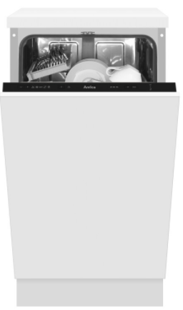 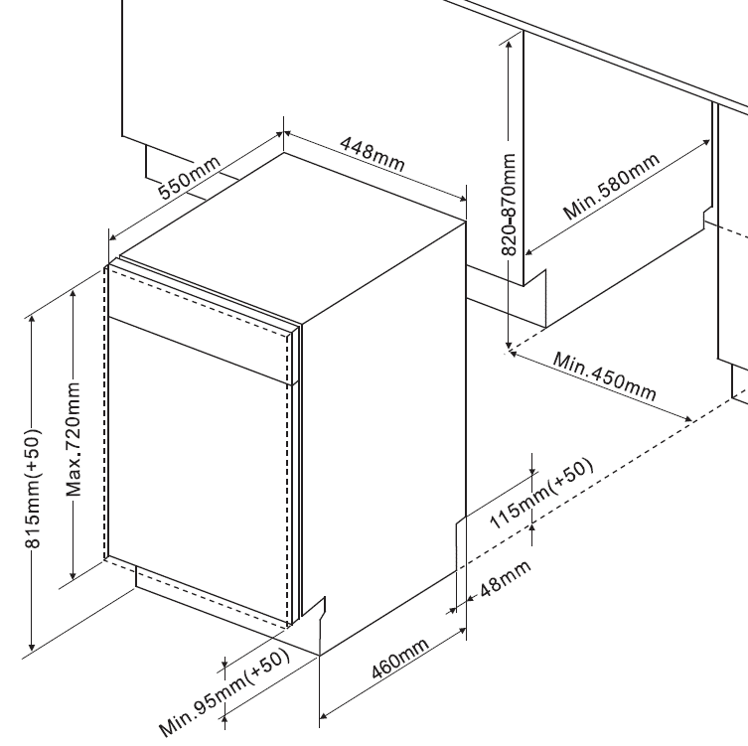
Vestavná myčka nádobí
E, šíře 45 cm

Doporučená MOC (vč. DPH): |  |  | 7,999 Kč

Provozní vlastnosti:

Kapacita: |  | 9 | sad nádobí
Spotřeba vody: |  | 9 | litrů
Spotřeba energie: |  | 0.704 | kWh
Hlučnost: |  | 49 | dB

Energetická třída: |  |  | E
Index účinnosti čištění: |  |  | 1.13
Index účinnosti sušení: |  |  | 1.07

Funkce:

Plně integrovaný ovládací panel
Ovládací panel se symboly
5 | mycích programů
 | Hygienický 70℃ /200min, Eco 45℃ /235min, Hodinový 60℃ /60min, Samočištění 70℃ /145min, Krátký 50℃ /30min

Odložený start: |  |  | 3/6/9 hodin
Poloviční náplň
Ukazatele soli a leštidla |  |  |  |  | Barva: |  | _
Podpora tablet 3v1
Systém sušení Hot Air |  |  |  |  | Rozměry:
Zvukový signál ukončení mytí
Steam Power - parní funkce, která ničí bakterie |  |  |  |  |  | Výška: | 81.5 | cm
 |  |  |  |  |  | Šířka: | 44.8 | cm
 |  |  |  |  |  | Hloubka: | 55 | cm
Konstrukce:

Počet košů: |  |  |  | 2
Výškově nastavitelný horní koš
Aqua spray - 2 nezávislá sprchující ramena

 |  |  |  |  | Objednací kód: |  | 1193132

Ostatní údaje:

Spotřeba energie na 100 cyklů: |  |  | 70 | kWh

